RZener
Stabilisation d'une tension par Diode Zener Calcul de la résistance de protection

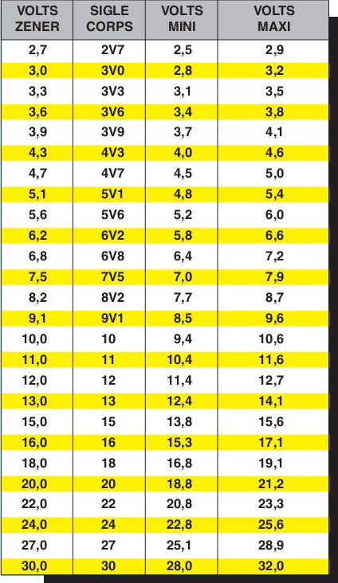

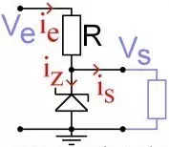 |  | Calcul 1 Pour un courant de sortie demandé |  |  |  | Calcul 2 Connaissant la puissance de DZ

Tension d'Entrée Max |  | Ve | ? | 10 | V | Ve | ? | 10 | V

Tension de Sortie |  | Vs (=VZ) | ? | 4.7 | V | Vs (=VZ) | ? | 4.7 | V

Courant de Sortie |  | Is | ? | 0.100 | A | PZ | ? | 0.5 | W

Courant Zener min |  | Iz min | ? | 0.001 | A | Is Max |  | 0.106 | A

Résistance |  | R.Protect |  | 52.48 | Ohm | R.Protect |  | 49.82 | Ohm
 |  |  |  | ê |  |  |  | ê
R Normalisée |  | R Normalisée | ? | 60 | Ohm | R Normalisée | ? | 60 | Ohm

Dissipation R Max |  | P R.Protect |  | 0.468 | Watt | P R.Protect |  | 0.468 | Watt

 | Courant que peut débiter l'alimentation (avec stabilisation)

Courant DZ Max |  |  |  | 0.087 | A |  |  | 0.088 | A

Dissipation DZ Max |  |  |  | 0.415 | Watt |  |  | 0.415 | Watt

La diode zener peut être placée "en parallèle" sur les bornes d'alimentation, avec une résistance en amont,
destinée à limiter le courant qui peut la traverser
(surtout quand rien n'est branché en sortie et que c'est la zener qui doit absorber tout le courant) :

Il s'agit de la façon la plus simple d'utiliser une diode zener pour réguler une tension, mais la résistance de limitation
de courant R1 doit tenir compte :
1) du courant qui traverse la zener : elle doit avoir une valeur assez faible pour que la diode fasse bien son boulot
de régulation, mais pas trop faible cependant pour que la diode ne grille pas !

2) du courant absorbé par la charge (le circuit alimenté).
Ce type de circuit ne convient guère quand on ne connaît pas le courant consommé en sortie,
et encore moins quand le courant consommé peut varier dans de grandes proportions !

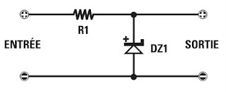

https://www.eclecticsite.fr/elec/zener.htm

